Ark1
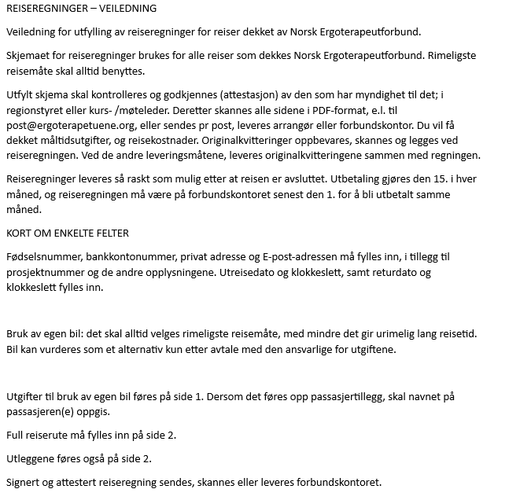
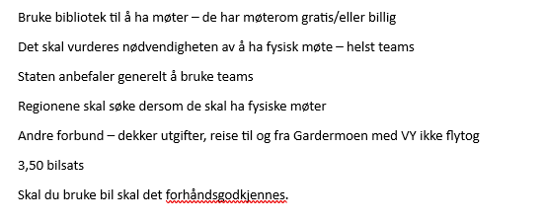
 |  | Reiseregning
Etternavn/fornavn |  |  |  | Fødselsnummer:

E-post:
Adresse: |  |  | Postnummer: | Poststed:

Kontonummer:

Reisens formål |  |  | Rolle ifm. reisen | Avd |  |  | Prosjekt

Avreise |  | Fra |  |  | kl | dato
 |  | Til |  |  | kl | dato
Hjemkomst |  | Fra |  |  | kl | dato
 |  | Til |  |  | kl | dato
Bruk av egen bil |  | Kjørelengde |  | 0.0 | 3.50 | 0.00
 |  | Passasjertillegg (ant km) |  | 0 | 1.00 | 0.00
Utlegg (spesifisert på side 2, overføres til side 1) |  |  |  |  |  | 0.00
SUM |  |  |  |  |  | 0.00
Sted/dato

Attestasjon |  |  | Anvisning

Reisespesifikasjon
Dato | Fra | Kl | Til |  | Skyss- | ant km | Utlegg kr
 | Sted |  | Sted | Kl | middel | (egen bil)

 |  |  | Andre utlegg

Bompenger
 |  |  | Sum overføres side 1 |  | ant km: | utlegg: | 0.00
Eventuelle tilleggsopplysninger:

